Arkusz1
report_SA_auto.txt
Czas do uzyskania optimum [s] | Czas wszsystkich iteracji [s] (również jeśli następowały po znalezieniu optimum) | Liczba ewaluacji funkcji celu do znalezienia optimum | Liczba ewaluacji wszystkich funkcji przystosowania | STARTTEMP | GAMMA | BOLTZCOEF | MAXITER | p_rand | wart. Funkcji celu dla roz. Najlepszego | argument funkcji celu
0.031 | 0.053 | 1095 | 2001 | 100000 | 1 | 1 | 1000 | 0 | -2.51E-04 | -1.58E-02
0.047 | 0.062 | 1597 | 2001 | 100000 | 1 | 1 | 1000 | 2 | -1.07E-02 | 1.03E-01
0.016 | 0.056 | 605 | 2001 | 100000 | 1 | 1 | 1000 | 5 | -1.63E-02 | 1.28E-01
0.047 | 0.063 | 1411 | 2001 | 100000 | 1 | 1 | 1000 | 10 | -1.80E-06 | 1.34E-03
0.019 | 0.05 | 819 | 2001 | 100000 | 1 | 1 | 1000 | 100 | -2.14E-02 | -1.46E-01
0.016 | 0.053 | 1013 | 2001 | 100000 | 1 | 1 | 1000 | 1000 | -2.60E-03 | 5.10E-02

log.txt
1
1000
100000 | 1 | 1 | 1000
1 | f.celu najlepsza do tej pory | rozwiązanie aktualne | nieistotne bo nieużywane |  | czas [s] do uzyskania danej iteracji | liczba ewaluacji funkcji przystosowania
0 | -6.84E+02 | -6.84E+02 | 0.00E+00 | 0.00E+00 | 0 | 3
1 | -6.84E+02 | -6.84E+02 | 0.00E+00 | 0.00E+00 | 0 | 5
2 | -1.20E+02 | -1.20E+02 | 0.00E+00 | 0.00E+00 | 0 | 7
3 | -1.20E+02 | -1.20E+02 | 0.00E+00 | 0.00E+00 | 0 | 9

Best Fitness= | -2.60E-03 | x[0]=5.102229e-002
najlepsza funkcja celu |  | argument dla najl. Funkcji celu

PROTOTYP.GOI
1
1 | -32.768 | 32.768
1 | -32.768 | 32.768
1 | -32.768 | 32.768
1 | -32.768 | 32.768
1 | -32.768 | 32.768
1 | -32.768 | 32.768

W pliku SA_calculations są testowe funkcje celu które opisują problem. Trzeba wybrać sobie jakąś, sprawdzić ile ma zmiennychi stosownie do liczby zmiennych dostować liczbę zmiennych i zakresy w pliku prototyp.goi

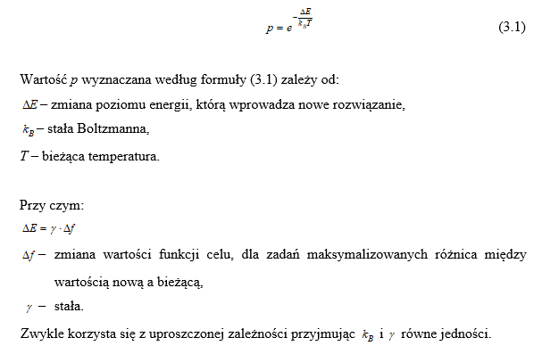
auto_SA.bxt
STARTTEMP | GAMMA | BOLTZCOEF | MAXITER | p_rand
STARTTEMP | GAMMA | BOLTZCOEF | MAXITER | p_rand
100000 | 1 | 1 | 1000 | 0
100000 | 1 | 1 | 1000 | 2
temp. Startowa wyżarzania |  |  | łączna liczba iteracji. Na jej bazie określa się zmianę temp. -> deltaT zmniejsza się co iterację o STARTTEMP/MAXITER. W każdej iteracji przeprowadza się tylko jedno wyżarzanie. | seed do generowania liczb losowych

